Meldestufen HWGefahrenflächen
Meldepegel
Pegelname | WS in cm
Meldebeginn (häufig identisch mit MS1)
Meldestufe 1
Meldestufe 2
Meldestufe 3
Meldestufe 4
http://www.hnd.bayern.de
Die Meldestufen orientieren sich am tatsächlichen örtlichen Ausmaß der Überflutungen.
Hochwassergefahrenflächen
häufig
HQ100
extrem
http://www.lfu.bayern.de/wasser/hw_ue_gebiete/informationsdienst/index.htm
Die Hochwassergefahrenflächen sind an bestimmte statistische Größen gekoppelt.

Daher können die Hochwassergefahrenflächen nicht fix den Meldestufen zugeordnet werden,
sondern die Zuordnung ist für jeden Pegel unterschiedlich.
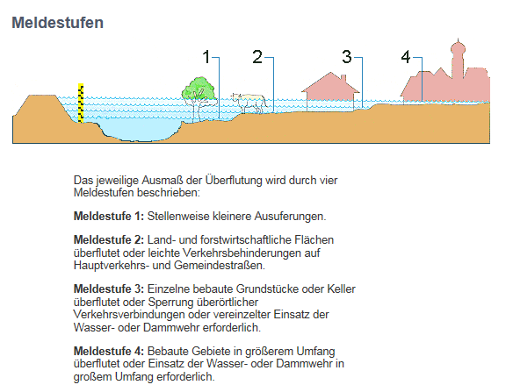

Hochwassergefahrenflächen und Überschwemmungsgebiete

Die Hochwassergefahrenflächen zeigen, welche Flächen bei Hochwasserereignissen
unterschiedlicher Eintrittswahrscheinlichkeit betroffen sind.
Es werden drei Hochwasserszenarien betrachtet:
100-jährliches Hochwasser (HQ100)
Extremhochwasser (HQextrem)
häufiges Hochwasser (HQhäufig) – nicht an allen Risikogewässern vorhanden

Ein HQ100 entspricht dem Hochwasserabfluss einer Größenordnung, der statistisch gesehen einmal
in hundert Jahren erreicht oder überschritten wird. Das Extremhochwasser tritt deutlich seltener auf.
Das HQhäufig entspricht einem Abfluss, der alle 5 bis 20 Jahre erreicht oder überschritten wird.

